Đăng ký UltraFast
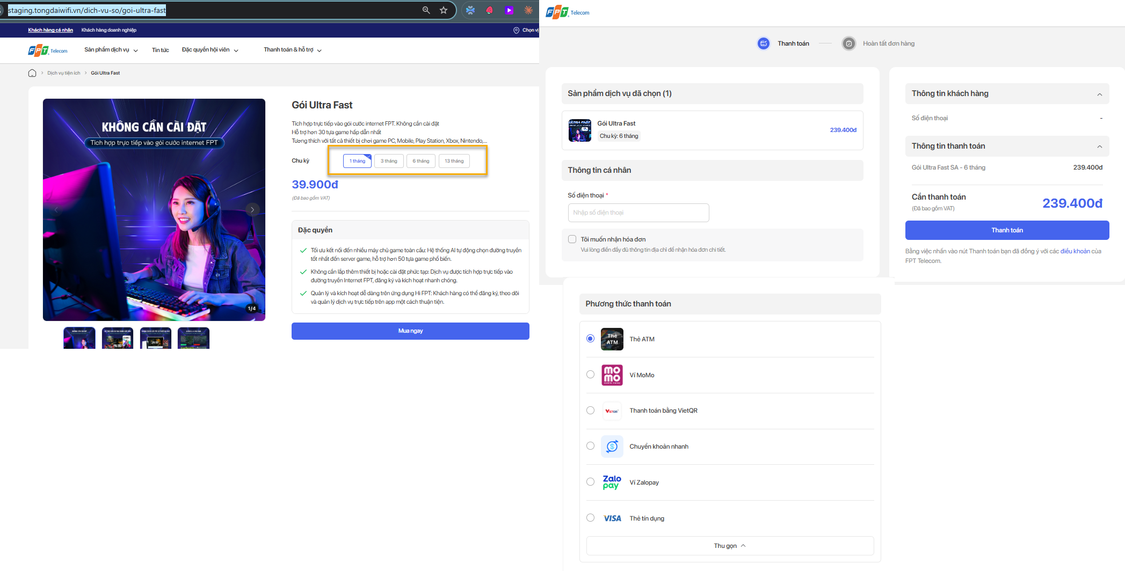

Bước thao tác | Block UI | Các trường thuộc block UI | Mô tả
B1: Truy cập màn hình chi tiết gói bán
 | B1.1 Chọn chu kỳ bất kỳ
 | B1.2 Click btn Mua ngay -> Điều hướng qua màn hình thanh toàn load đúng chu kỳ + số tiền trên màn hình thanh toán
B2: Tại bước thanh toán (màu xanh dương)
 | Logo FPT |  | Click quay về trang chủ FPT.vn
 | Block Sản phẩm dịch vụ đã chọn |  | load đúng tên gói, chu kỳ,số lượng, số tiền người dùng đã chọn
 | Block Thông tin cá nhân | Textbox Số điện thoại | refer sheet<Rule common>
 |  | Checkbox Tôi muốn nhận hóa đơn (ver hiện tại bỏ qua) | Cho phép tick/untick để ẩn/hiện các trường thông tin (refer sheet <Rule common>)
 | Block Phương thức thanh toán | Dịch vụ này Không có PTTT COD, chỉ có online | Load danh sách các Phương thức thanh toán của gói theo tool QLCS (VD: nếu chính sách chỉ khai báo 2PTTT thì chỉ load 2PTTT đã khai báo ) refer: sheet <Rule common>
 | Block Thông tin khách hàng |  | Load data theo thông tin cá nhân, thông tin lắp đặt (nếu có)
 | Block Thông tin thanh toán |  | Load đúng thông tin tại Sản phẩm dịch vụ đã chọn
 | Cần thanh toán |  | Load đúng tổng tiền tại Thông tin thanh toán, đã trừ voucher(nếu có ap voucher)
 | button Thanh toán |  | - Kiểm tra còn trường bắt buộc chưa nhập không thực hiện thanh toán - Kiếm tra chính sách còn active trên QLCS: Nếu không còn active thì báo lỗi không thực hiện thanh toán - Nếu tất cả data đều hợp lệ -> Thực hiện theo luồng thanh toán
 | Bằng việc nhấn vào nút Thanh toán bạn đã đồng ý với các điều khoản của FPT Telecom. |  | Điều hướng qua màn hình điều khoản : https://fpt.vn/shop/privacy-policy
 | btn Quay lại |  | Quay về màn hình chi tiết

Đăng ký internet
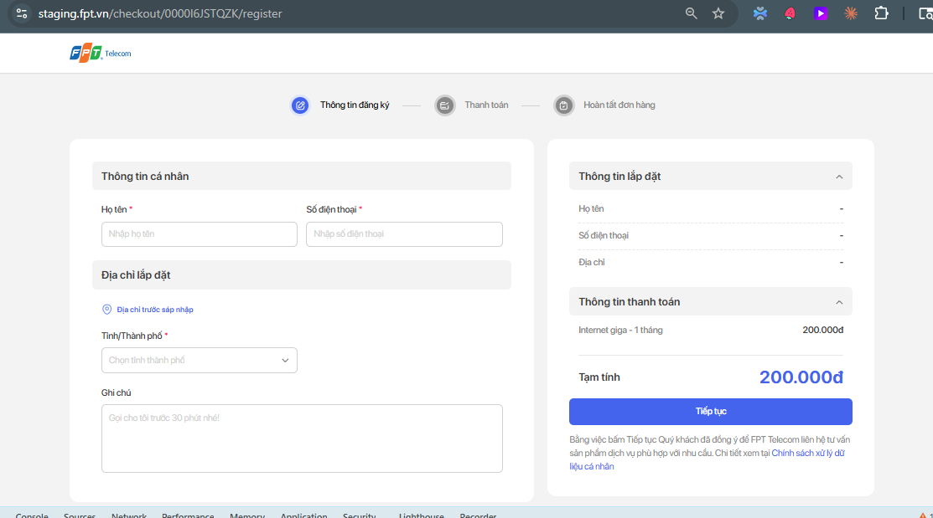
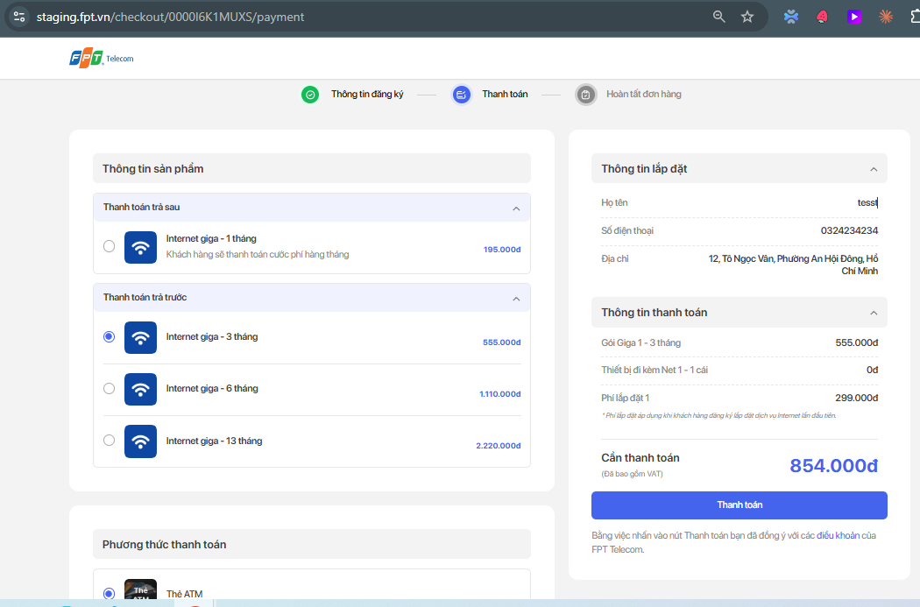

Bước thao tác | Block UI | Các trường thuộc block UI | Mô tả
1: Truy cập màn hình chi tiết gói bán
 | tùy màn hình có thể mặc định không hiện cần thao tác scroll xuống dưới mới hiện btn Đăng ký ngay |  | Click btn Đăng ký ngay Điều hướng qua luông check out. Gồm 3 bước: b1: Thông tin đăng ký b2: Thanh toán b3: Hoàn tất đơn hàng

B1: Thông tin đưng ký
 | Logo FPT |  | Click quay về trang chủ FPT.vn
 | Block Thông tin cá nhân | Textbox Họ tên | refer sheet<Rule common>
 |  | Textbox Số điện thoại | refer sheet<Rule common>
 | Block Địa chỉ lắp đặt | link Địa chỉ trước sáp nhập | Click vào hiển thị popup Địa chỉ hành chính cũ
 |  | Tỉnh/Thành phố | Mặc định rỗng refer sheet<Rule common>
 |  | Phường/Xã | refer sheet<Rule common>
 |  | Tên đường | refer sheet<Rule common>
 |  | Số nhà | refer sheet<Rule common>
 |  | Ghi chú | refer sheet<Rule common>
 | Block Thông tin lắp đặt |  | Gồm các trường: Họ tên, số điện thoại, địa chỉ Load theo thông tin đã nhập tại block Block Thông tin cá nhân || Block Địa chỉ lắp đặt
 | Block Thông tin thanh toán |  | Load giá tiền 1 tháng của gói đang checkout, theo data từ QLCS Giá tiền có thê thay đổi địa chỉ dã chọn
 | Bằng việc nhấn vào nút Thanh toán bạn đã đồng ý với các điều khoản của FPT Telecom. |  | Điều hướng qua màn hình điều khoản : https://fpt.vn/shop/privacy-policy
 | button Tiếp tục |  | - Kiểm tra còn trường bắt buộc chưa nhập không điều hướng qua bước 2 - Nếu tất cả data đều hợp lệ -> Thực hiện theo luồng thanh toán
B1: Thanh toán
 | Block Thông tin sản phẩm | Block Thông tin trả sau | Trả sau khi thanh toán thì chỉ tính tiền Phí lắp đặt lúc thanh toán + Load thông tin gói + chu kỳ + giá tiền: theo data từ QLCS
 |  | Block Thông tin trả trước | Trả trước thì phải trả tiền phí dịch vụ + lắp đặt + Load thông tin gói + chu kỳ + giá tiền: theo data từ QLCS
 | Block Thông tin lắp đặt |  | Gồm các trường: Họ tên, số điện thoại, địa chỉ Load theo thông tin đã nhập tại block Block Thông tin cá nhân || Block Địa chỉ lắp đặt
 | Block Thông tin thanh toán |  | Load đúng thông tin tại Sản phẩm dịch vụ đã chọn + sô tiền tương ứng (data động theo địa chỉ từ QLCS, mỗi địa chỉ có thể có giá khác nhau)
 | btn Quay lại |  | Quay về bước 1, data đã nhập ở bước 1 vãn được giữ
 | Block Phương thức thanh toán | Dịch vụ này có đầy đủ PTTT Online và COD | Load danh sách các Phương thức thanh toán của gói theo tool QLCS (VD: nếu chính sách chỉ khai báo 2PTTT thì chỉ load 2PTTT đã khai báo ) refer: sheet <Rule common>
 | button Thanh toán |  | - Kiểm tra còn trường bắt buộc chưa nhập không thực hiện thanh toán - Kiếm tra chính sách còn active trên QLCS: Nếu không còn active thì báo lỗi không thực hiện thanh toán - Nếu tất cả data đều hợp lệ -> Thực hiện theo luồng thanh toán
B3: Tại bước thanh toán (màu xanh dương)||Bước hoàn tất đơn hàng màu xám
 | Nếu PTTT = COD | Hiển thị màn hình với các thông tin Hoàn tất đơn hàng Chưa thanh toán Đơn hàng đã đăng ký thành công. Kỹ thuật viên FPT sẽ liên hệ triển khai dịch vụ trong 8h - 12h. Mọi thắc mắc, vui lòng liên hệ 1900 6600 để được giải đáp. Xin cảm ơn.
 | Nếu PTTT = Online + Thanh toán thất bại | Quay về màn hình thanh toán và giữ nguyên thông tin đã chọn trước đó Chỉ được phép thay đổi PTTT, Nhập mã ưu đãi -> Các thông tin còn lại sẽ disale không cho phép chỉnh sửa
 | Nếu PTTT = Online + Thanh toán thành công | Hiển thị màn hình với các thông tin Hoàn tất đơn hàng (bước Hoàn tất đơn hàng trên header màu xanh lá ) Đã thanh toán Đơn hàng đã đăng ký thành công. Kỹ thuật viên FPT sẽ liên hệ triển khai dịch vụ trong 8h - 12h. Mọi thắc mắc, vui lòng liên hệ 1900 6600 để được giải đáp. Xin cảm ơn.

Đăng ký AP
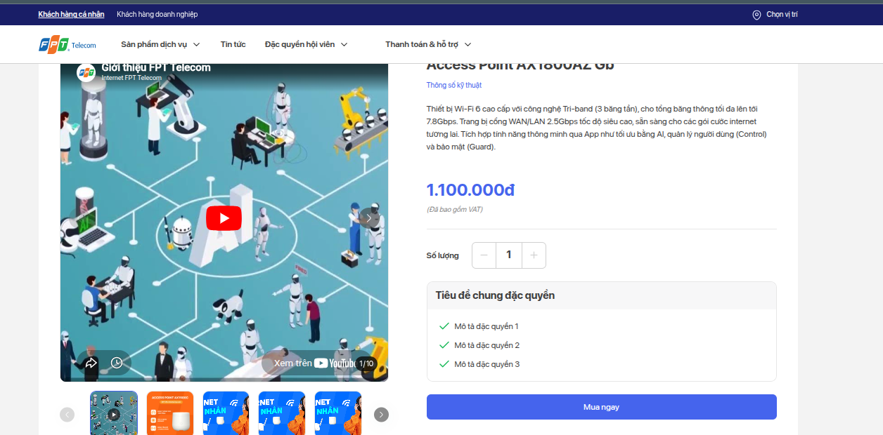
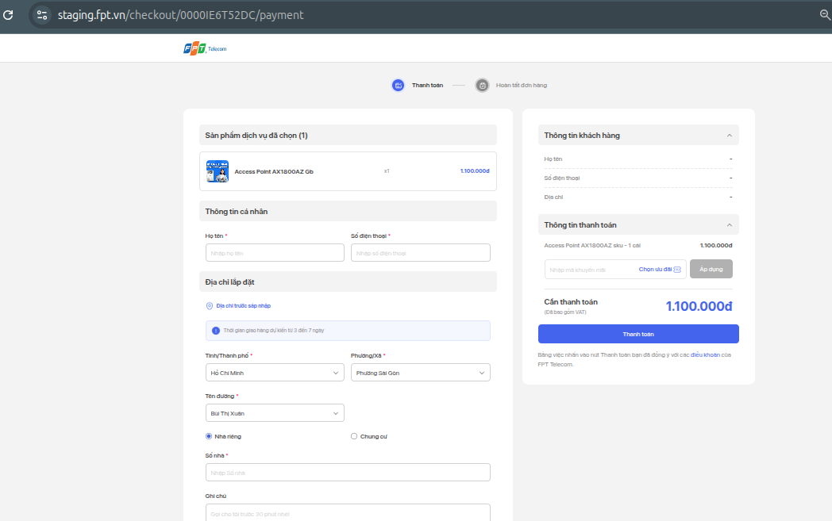
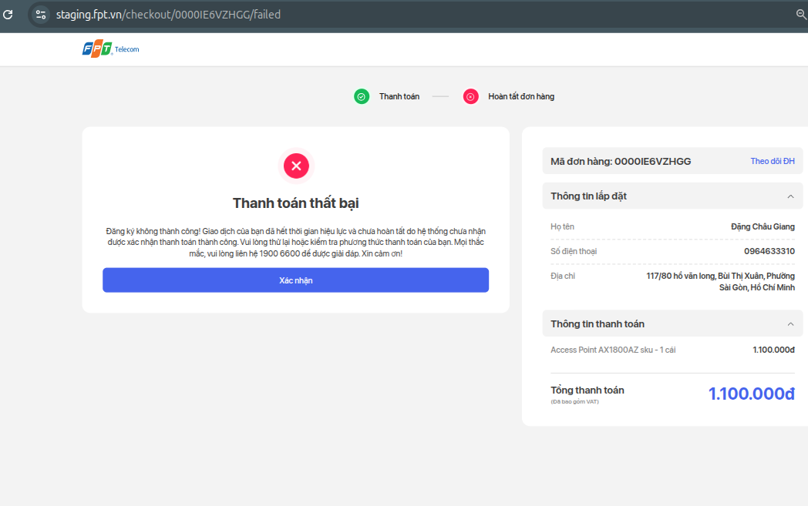
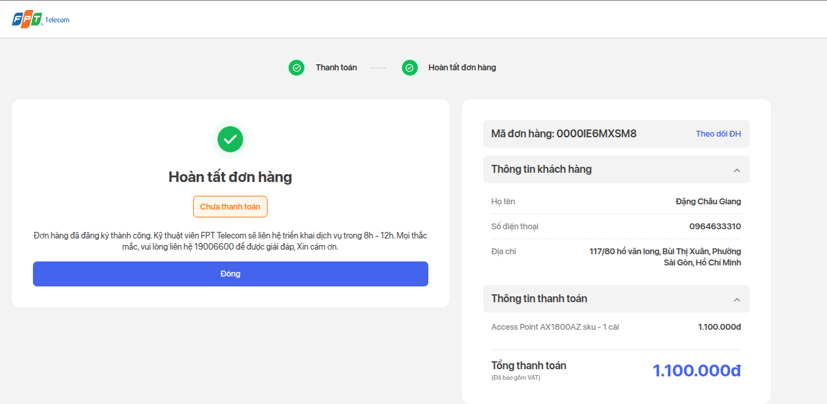
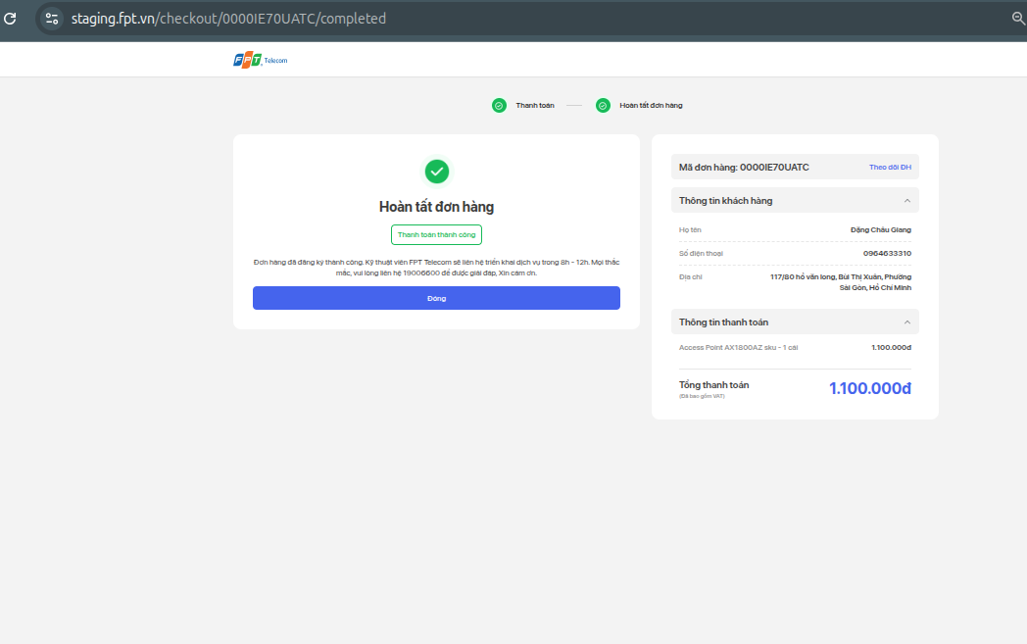

B1: Truy cập màn hình chi tiết gói bán
 | B1.1 Chọn Chọn số lượng
 | B1.2 Click btn Mua ngay -> Điều hướng qua màn hình thanh toàn loadSố lượng + số tiền trên màn hình thanh toán | =>cần so sánh số tiền tại màn chi tiết + checkout giống nhau
B2: Tại bước thanh toán (màu xanh dương)||Bước hoàn tất đơn hàng màu xám
 | Block Sản phẩm dịch vụ đã chọn load đúng tên gói, số lượng, số tiền hiển thị ở màn hình chi tiết
 | Block Thông tin cá nhân
 |  | Textbox Họ tên refer sheet common
 |  | Textbox Số điện thoại refer sheet common
 | Block Địa chỉ lắp đặt | link Địa chỉ trước sáp nhập Click vào hiển thị popup Địa chỉ hành chính cũ
 |  | Label: Thời gian giao hàng dự kiến từ 3 đến 7 ngày. cố định
 |  | Tỉnh/Thành phố refer sheet<Rule common>
 |  | Phường/Xã refer sheet<Rule common>
 |  | Tên đường refer sheet<Rule common>
 |  | Số nhà refer sheet<Rule common>
 |  | Ghi chú refer sheet<Rule common>
 | Block Phương thức thanh toán | Gồm COD và online : refer sheet common
 | Block Thông tin khách hàng | Gồm: Họ tên, Số điện thoại , Địa chỉ => Load data đã nhập tại Thông tin cá nhân, Địa chỉ lắp đặt
 | Block Thông tin thanh toán | Load đúng thông tin tại Sản phẩm dịch vụ đã chọn
 | Cần thanh toán | Load đúng tổng tiền tại Thông tin thanh toán
 | button Thanh toán | - Kiểm tra còn trường bắt buộc chưa nhập không thực hiện thanh toán - Kiếm tra chính sách còn active trên QLCS: Nếu không còn active thì báo lỗi không thực hiện thanh toán - Nếu tất cả data đều hợp lệ -> Thực hiện theo luồng thanh toán theo PTTT đã chọn
 | Bằng việc nhấn vào nút Thanh toán bạn đã đồng ý với các điều khoản của FPT Telecom. | Điều hướng qua màn hình điều khoản của dịch vụ đang chọn
 | Button Quay lại | Click vào quay về màn hình chi tiết
B3: Tại bước thanh toán (màu xanh dương)||Bước hoàn tất đơn hàng màu xám
 | Nếu PTTT = COD | Hiển thị màn hình với các thông tin Hoàn tất đơn hàng Chưa thanh toán Đơn hàng đã đăng ký thành công. Kỹ thuật viên FPT sẽ liên hệ triển khai dịch vụ trong 8h - 12h. Mọi thắc mắc, vui lòng liên hệ 1900 6600 để được giải đáp. Xin cảm ơn.
 | Nếu PTTT = Online + Thanh toán thất bại | Quay về màn hình thanh toán và giữ nguyên thông tin đã chọn trước đó Chỉ được phép thay đổi PTTT, Nhập mã ưu đãi -> Các thông tin còn lại sẽ disale không cho phép chỉnh sửa
 | Nếu PTTT = Online + Thanh toán thành công | Hiển thị màn hình với các thông tin Hoàn tất đơn hàng (bước Hoàn tất đơn hàng trên header màu xanh lá ) Đã thanh toán Đơn hàng đã đăng ký thành công. Kỹ thuật viên FPT sẽ liên hệ triển khai dịch vụ trong 8h - 12h. Mọi thắc mắc, vui lòng liên hệ 1900 6600 để được giải đáp. Xin cảm ơn.

Đăng ký camera
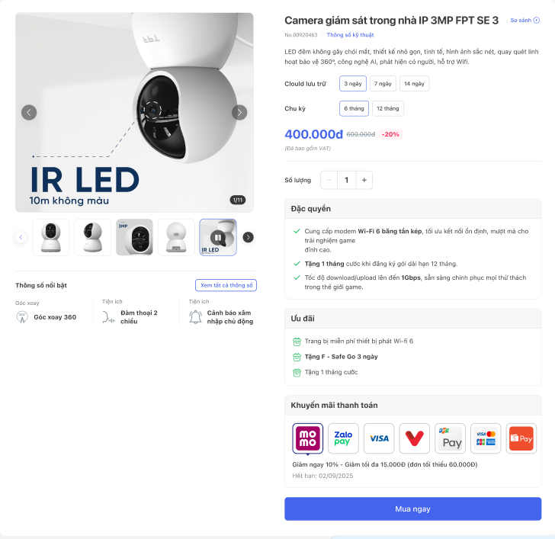
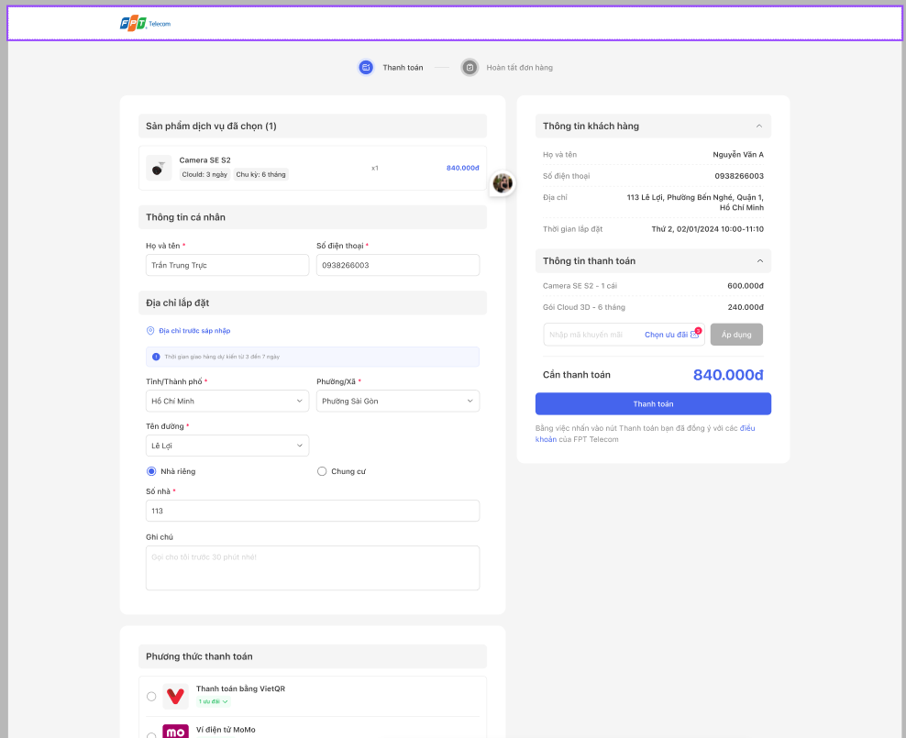
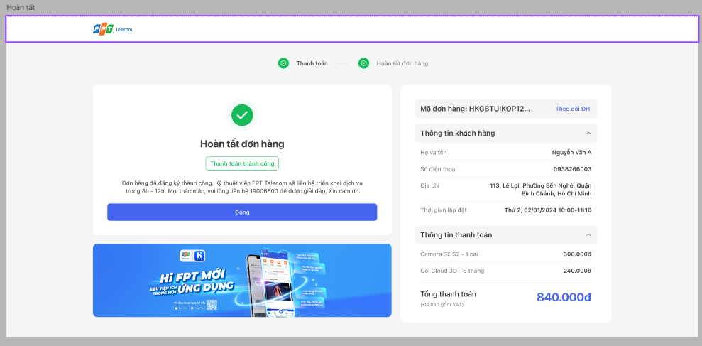

B1: Truy cập màn hình chi tiết gói bán
 | B1.1 Chọn chu kỳ bất kỳ , Chọn số lượng
 | B1.2 Click btn Mua ngay -> Điều hướng qua màn hình thanh toàn load đúng chu kỳ+Số lượng + số tiền trên màn hình thanh toán
B2: Tại bước thanh toán (màu xanh dương)||Bước hoàn tất đơn hàng màu xám
 | Block Sản phẩm dịch vụ đã chọn load đúng tên gói, chu kỳ,số lượng, số tiền hiển thị ở màn hình chi tiết
 | Block Thông tin cá nhân
 |  | Textbox Số điện thoại refer sheet common
 |  | Textbox Số điện thoại refer sheet common
 | Block Địa chỉ lắp đặt | link Địa chỉ trước sáp nhập Click vào hiển thị popup Địa chỉ hành chính cũ
 |  | Tỉnh/Thành phố refer sheet<Rule common>
 |  | Phường/Xã refer sheet<Rule common>
 |  | Tên đường refer sheet<Rule common>
 |  | Số nhà refer sheet<Rule common>
 |  | Ghi chú refer sheet<Rule common>
 | Block Phương thức thanh toán | Gồm COD và online : refer sheet common
 | Block Thông tin khách hàng | Gồm: Họ tên, Số điện thoại , Địa chỉ => Load data đã nhập tại Thông tin cá nhân, Địa chỉ lắp đặt
 | Block Thông tin thanh toán | Load đúng thông tin tại Sản phẩm dịch vụ đã chọn
 | Cần thanh toán | Load đúng tổng tiền tại Thông tin thanh toán
 | button Thanh toán | - Kiểm tra còn trường bắt buộc chưa nhập không thực hiện thanh toán - Kiếm tra chính sách còn active trên QLCS: Nếu không còn active thì báo lỗi không thực hiện thanh toán - Nếu tất cả data đều hợp lệ -> Thực hiện theo luồng thanh toán theo PTTT đã chọn
 | Bằng việc nhấn vào nút Thanh toán bạn đã đồng ý với các điều khoản của FPT Telecom. | Điều hướng qua màn hình điều khoản của dịch vụ đang chọn
 | Button Quay lại | Click vào quay về màn hình chi tiết
B3: Tại bước thanh toán (màu xanh dương)||Bước hoàn tất đơn hàng màu xám
 | Nếu PTTT = COD | Hiển thị màn hình với các thông tin Hoàn tất đơn hàng Chưa thanh toán Đơn hàng đã đăng ký thành công. Kỹ thuật viên FPT sẽ liên hệ triển khai dịch vụ trong 8h - 12h. Mọi thắc mắc, vui lòng liên hệ 1900 6600 để được giải đáp. Xin cảm ơn.
 | Nếu PTTT = Online + Thanh toán thất bại | Quay về màn hình thanh toán và giữ nguyên thông tin đã chọn trước đó Chỉ được phép thay đổi PTTT, Nhập mã ưu đãi -> Các thông tin còn lại sẽ disale không cho phép chỉnh sửa
 | Nếu PTTT = Online + Thanh toán thành công | Hiển thị màn hình với các thông tin Hoàn tất đơn hàng (bước Hoàn tất đơn hàng trên header màu xanh lá ) Đã thanh toán Đơn hàng đã đăng ký thành công. Kỹ thuật viên FPT sẽ liên hệ triển khai dịch vụ trong 8h - 12h. Mọi thắc mắc, vui lòng liên hệ 1900 6600 để được giải đáp. Xin cảm ơn.

